Hoja1
2023-08-25 14:37:06

LA PAZ 28 - HAEDO 4460-2005
BUENOS AIRES luquearti@gmail.com
____________________________________________________________________________________
"PORTACANDADOS”
“Hº CHAROLADO”
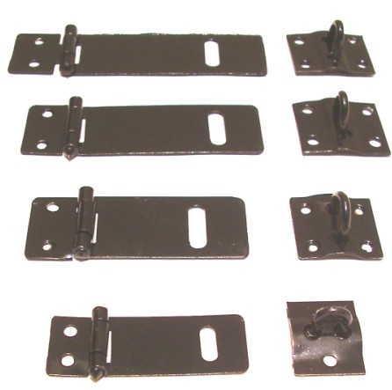

COD. | DESCRIPCION | PRECIO
PI-2501 | Portacandado 1 ½” 38mm. Hº Charolado | 96.73
PI-2502 | Portacandado 2 ” 51mm. Hº Charolado | 138.40
PI-2503 | Portacandado 2 1/2” 63mm. Hº Charolado | 184.27
PI-2504 | Portacandado 3 ” 76mm. Hº Charolado | 189.72
PI-2505 | Portacandado 3 1/2” 89mm. Hº Charolado | 248.64
PI-2506 | Portacandado 4” 101mm. Hº Charolado | 284.30
PI-2507 | Portacandado 5” 101mm. Hº Charolado | 340.45
PI-2508 | Portacandado 6” 101mm. Hº Charolado | 405.40

T

